ASF 2022
ASF 2022
ASF CUENTA PÚBLICA 2022 - SECRETARÍA DE FINANZAS Y TESORERÍA GENERAL DEL ESTADO
. |  |  |  | 11.05.23
RESULTADOS PRELIMINARES DEL INFORME PRIMERA ETAPA (JUNIO 2023)

 | OBSERVACIONES | COMENTARIOS | REFERENCIA | ESTATUS
1342 U006 | 2 | 1 PRAS 1 Recomendación | 1.- Atrasos en la aportación estatal del telebachillerato (PRAS),diferencias reportadas por la SEP de las aportaciones estatales (Recomendación). | En espera de la publicación del informe
1343 UANL | 2 | 2 PRAS | 1.- No se registro la cuenta bancaria en SICOP y no se apertura cuenta bancaria en plazo establecido en convenio 2.- Los rendimientos financieros no se transfirieron en plazo establecido | En espera de la publicación del informe

TOTAL | 4

RESULTADOS PRELIMINARES DEL INFORME SEGUNDA ETAPA (OCTUBRE 2023)

 | OBSERVACIONES | COMENTARIOS | REFERENCIA | ESTATUS | INICIO OIC

TOTAL | 0

ESTIMADO - AUDITORÍAS EN PROCESO TERCERA ETAPA (FEBRERO 2024)

 | OBSERVACIONES | COMENTARIOS | REFERENCIA | ESTATUS | INICIO OIC

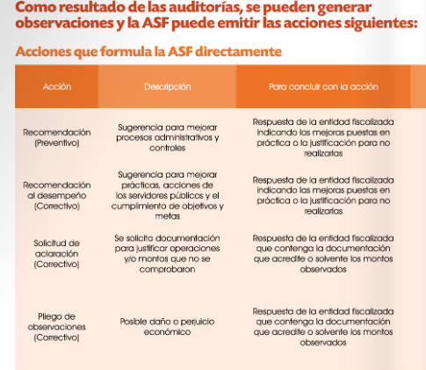

 |  |  |  |  |  | +
TOTAL | 0

Acción | Descripción |  | Para concluir con la acción | Rol de la ASF
Recomendación (Preventivo): | Sugerencia para mejorar procesos administrativos y controles |  | Respuesta de la entidad fiscalizada indicando las mejoras puestas en práctica o la justificación para no realizarlas. | -
Procedimiento de Responsabilidad Administrativa Sancionatoria (PRAS) | Posible responsabilidad administrativa de faltas no graves. |  | - | Promover ante los Órganos Internos de Control (OIC), la Secretaría de la Función Pública (SFP) y las contralorías estatales.
SOLICITUD DE ACLARACIÓN (Correctivo): | Se solicita documentación para justificar operaciones y/o montos que no se comprobaron |  | Respuesta de la entidad fiscalizada que contenga la documentación que acredite o solvente los montos observados.
PLIEGO DE OBSERVACIONES (Correctivas) | Se solicita documentación para justificar operaciones y/o montos que no se comprobaron |  | Respuesta de la entidad fiscalizada que contenga la documentación que acredite o solvente los montos observados.

